Alytaus
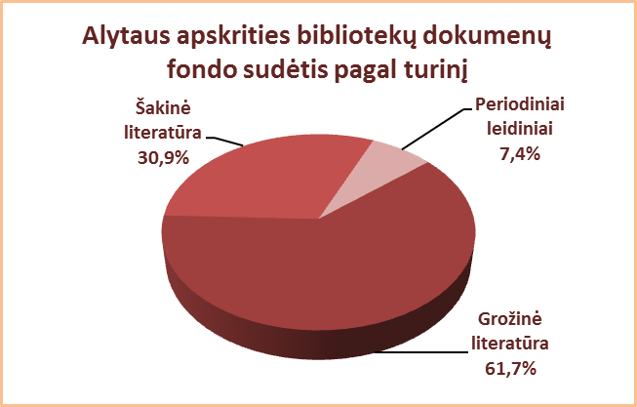
2.3. ALYTAUS APSKRITIES SAVIVALDYBIŲ VIEŠŲJŲ BIBLIOTEKŲ
DOKUMENTŲ FONDO (be periodikos) SUDĖTIS PAGAL TURINĮ 2013 M.

Eil. | Savivaldybių | Grožinė literatūra* |  |  |  |  |  |  |  | Šakinė literatūra*
Nr. | viešosios | Iš viso |  | VB |  | Miesto fil. |  | Kaimo fil. |  | Iš viso |  | VB |  | Miesto fil. |  | Kaimo fil.
 | bibliotekos | Fiz. vnt. | % | Fiz. vnt. | % | Fiz. vnt. | % | Fiz. vnt. | % | Fiz. vnt. | % | Fiz. vnt. | % | Fiz. vnt. | % | Fiz. vnt. | %
1 | Alytaus m. | 95149 | 63.2 | 46921 | 57.5 | 48228 | 70.0 | x | x | 54256 | 36.1 | 33846 | 41.5 | 20410 | 29.6 | x | x
2 | Alytaus r. | 235732 | 61.5 | 57015 | 51.9 | 30662 | 72.2 | 148055 | 64.1 | 116477 | 30.4 | 42265 | 38.5 | 10518 | 24.8 | 63694 | 27.6
3 | Druskininkai | 83111 | 50.2 | 53889 | 46.5 | 14271 | 62.8 | 14951 | 55.1 | 57354 | 34.6 | 47657 | 41.1 | 2739 | 12.0 | 6958 | 25.7
4 | Lazdijai | 179597 | 70.3 | 33758 | 55.3 | 15565 | 74.4 | 130274 | 75.1 | 59171 | 23.2 | 24890 | 40.8 | 3907 | 18.7 | 30374 | 17.5
5 | Varėna | 111779 | 59.4 | 32880 | 49.1 | x | x | 78899 | 65.1 | 66390 | 35.3 | 29989 | 44.8 | x | x | 36401 | 30.0
 | Iš viso: | 705368 | 61.7 | 224463 | 51.6 | 108726 | 70.1 | 372179 | 67.3 | 353648 | 30.9 | 178647 | 41.0 | 37574 | 24.2 | 137427 | 24.9
*Grožinės ir šakinės literatūros dalis fonde (%) skaičiuojama nuo viso bibliotekos dokumentų fondo.

Vilniaus
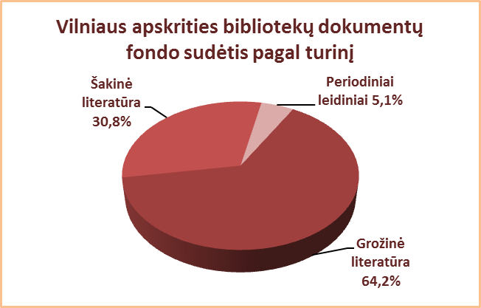
2.3. VILNIAUS APSKRITIES SAVIVALDYBIŲ VIEŠŲJŲ BIBLIOTEKŲ
DOKUMENTŲ FONDO (be periodikos) SUDĖTIS PAGAL TURINĮ 2013 M.

Eil. | Savivaldybių | Grožinė literatūra* |  |  |  |  |  |  |  | Šakinė literatūra*
Nr. | viešosios | Iš viso |  | VB |  | Miesto fil. |  | Kaimo fil. |  | Iš viso |  | VB |  | Miesto fil. |  | Kaimo fil.
 | bibliotekos | Fiz. vnt. | % | Fiz. vnt. | % | Fiz. vnt. | % | Fiz. vnt. | % | Fiz. vnt. | % | Fiz. vnt. | % | Fiz. vnt. | % | Fiz. vnt. | %
1 | Elektrėnai | 88440 | 57.4 | 26651 | 53.4 | 15743 | 57.4 | 46046 | 59.9 | 48135 | 31.2 | 18266 | 36.6 | 8793 | 32.1 | 21076 | 27.4
2 | Šalčininkai | 197313 | 72.4 | 34574 | 56.5 | 31084 | 74.1 | 131655 | 77.7 | 65467 | 24.0 | 22021 | 36.0 | 9588 | 22.8 | 33858 | 20.0
3 | Širvintos | 88434 | 61.1 | 24839 | 54.8 | x | x | 63595 | 64.0 | 43202 | 29.9 | 16597 | 36.6 | x | x | 26605 | 26.8
4 | Švenčionys | 135439 | 66.9 | 23559 | 51.1 | 42878 | 66.8 | 69002 | 74.9 | 47707 | 23.6 | 15722 | 34.1 | 17301 | 27.0 | 14684 | 15.9
5 | Trakai | 142105 | 61.2 | 32191 | 51.1 | 38781 | 58.5 | 71133 | 69.1 | 68157 | 29.3 | 23075 | 36.7 | 22283 | 33.6 | 22799 | 22.1
6 | Ukmergė | 130854 | 60.1 | 37421 | 52.9 | x | x | 93433 | 63.5 | 75385 | 34.6 | 29309 | 41.4 | x | x | 46076 | 31.3
7 | Vilniaus r. | 221169 | 71.8 | 19536 | 61.1 | 15288 | 60.5 | 186345 | 74.3 | 81266 | 26.4 | 11614 | 36.3 | 9339 | 37.0 | 60313 | 24.0
Iš viso: |  | 1003754 | 65.5 | 198771 | 54.0 | 143774 | 63.9 | 661209 | 70.4 | 429319 | 28.0 | 136604 | 37.1 | 67304 | 29.9 | 225411 | 24.0
8 | Vilniaus m. | 325000** | 60,4** | 33499 | 55.7 | 290000** | 60,7** | x | x | 209000** | 38,9** | 26672 | 44.3 | 180000** | 37,7** | x | x
Iš viso: |  | 1328754 | 64.2 | 232270 | 54.2 | 433774 | 61.7 | 661209 | 70.4 | 638319 | 30.8 | 163276 | 38.1 | 247304 | 35.2 | 225411 | 24.0
*Grožinės ir šakinės literatūros dalis fonde (%) skaičiuojama nuo viso dokumentų fondo.
**Apytikriai duomenys.

